InvoerRolluik
 | Bestelformulier Rolluik

Allround Zonwering
T: 0321-326185
F: 0341-770113
order@allroundzonwering.nl
 | Bestelling van
 | Firma |  |  | Bkfix
 | Contactpersoon |  |  | Bjorn 0032475610323
 | Order referentie
 | Datum

 | Positie |  |  | 1 | 2 | 3 | 4 | 5
 | Aantal
 | X | Breedte | mm
 | Y | Hoogte | mm
 | Type rolluik Rollex = Extrusie

 | Kastvorm |  | standaard afgeschuind
 | Kastmaat
 | Kleur omkasting
 | Type geleider links
 | Type geleider rechts
 | Kleur pantser
 | Elektrische bediening
 | Handmatige bediening
 | Motorkabel
 | Kabeluitvoer
 | Bedieningskant |  | vanaf buiten gezien
 | Geleider links voorboren
 | Geleider rechts voorboren
 | Zenders

 | Opmerkingen

HTF-53
HF-45

LHTF-53
LHF-45
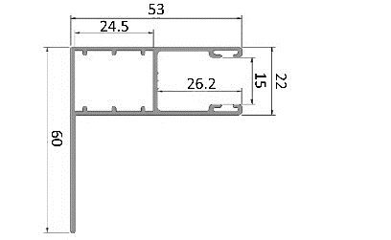
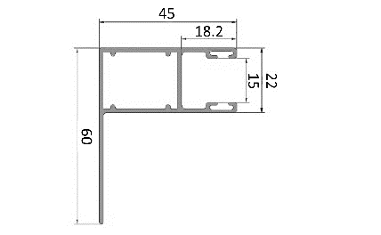

L-lamel

XL52-lamel
XL55-lamel
XXL77-lamel

F-HTF-12
F-HTF-20
GTF-850 alleen voor 55-lamel
GTF-150 alleen voor 77--lamel

M-lamel
HTF-67 alleen voor 52-lamel
LHTF-67 alleen voor 52-lamel
Alle offertes, leveringen, betalingen en transacties vinden plaats volgens onze algemene voorwaarden zoals vermeld in onze prijslijst. Indien een order na 6 werkuren wordt geannuleerd of gewijzigd zullen wij de reeds gemaakte kosten doorberekenen.

